1975
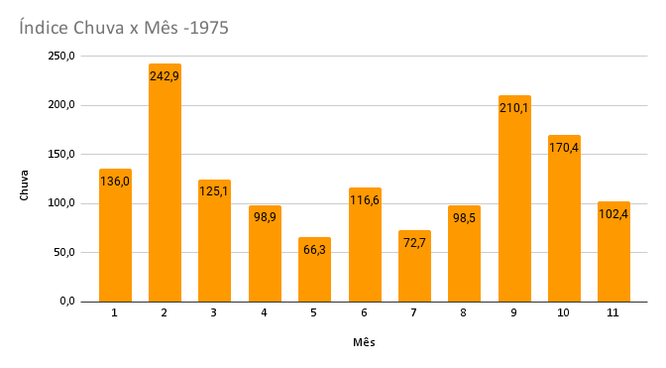
Indice da Evaporação x mês - 1975

Índice de Insolação x Mês-1975
indice de temperatura media x Mês-1975

indice umidrel x Mês-1975
indice de temperatura maxima _abs x mes-1975

indice de temperatura maxima_med x mes-1975
indice de temperatura minima_abs x Mês-1975

indice de temperatura minima_med x Mês x 1975

1976
indice chva x mes -1976
indice de evaporacao x mes-1976

indice de insolacao x mes-1976
indice de temperatura media xmes-1976

indice de umidrel x mes-1976
indice de temperatura maxima-abs x mes-1976

indice de temperatura maximax mes 1976
indice de temperatura minima x mes 1976

indice de temperatura minima x mes 1976

1977
indice de chuva x mes 1977
indice de evaporacao x mes 1977

indice de insolacao x mes 1977
indice de temperatura media x mes 1977

indice de umidrel x mes 1977
indice de temperatura maxima abs x mes 1977

indice de temperatura maxima x mes 1977
indice de temperatura minima x mes1977

indice de temperatura minima x mes 1977

1978
indice de chuva x mes 1978
indice de evaporacao x mes 1978

indice de insolacao x mes 1978
indice de tempertura media x mes 1978

indice de umidrel x mes 1978
indice de temperatura maxima abs x mes 1978

indice de temperatura maxima x mes 1978
indice de temperatura minima x mes 1978

indice de temperatura minima x mes 1978

